Sheet1

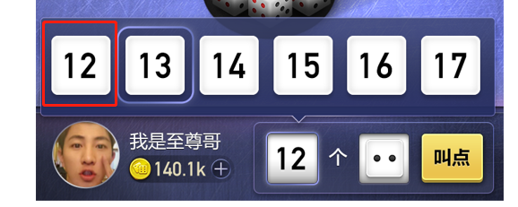

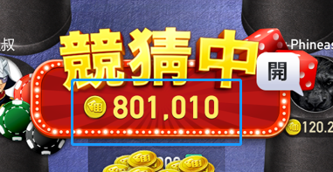
序号 | 备注
1 | 背景图下方的UI，要切出来，这是要做自适应的
2 | 头像尺寸统一为100*100，头像框尺寸现在是104，需要大一点，以适应扩展，120
3 | 进度圈做成纯白圆圈，由程序变色.但进度圈与头像框的叠加效果可能会不好看
4 | 蓝色框内的金字，无法实现，除非用系统字
5 | 点数白色底没给

